상품제안서
잭니클라우스 3+3단 UV암막 세트 | 상품코드: S22507

 |  |  |  |  |  |  | 02-713-8555 | www.synergygift.co.kr
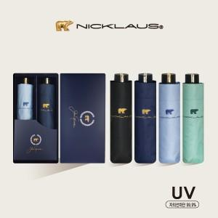

【상세/제작정보】

【인쇄/포장옵션】 | 실크, 원단인쇄 / 포장지포장

【공급단가】 | 수량 | 50~ | 100~ | 500~ | 1,000~ | 2,000~
*VAT별도 | 단가 | 22,470원 | 21,940원 | 21,060원 | 20,170원 | 19,640원

【상품 URL】 | https://www.synergygift.co.kr:443/src/goods_detail.php?gdno=22507

